KOKO选款--8.5信息表(1)
序号 | 款号 | 图片 | 材质 | 尺码 | 颜色 | XS | S | M | L | XL | XXL | 总库存 | 直播价 | 价格（不含税） | 价格（含税） | 下单起订量 | 生产周期 | 产品介绍 | 尺码表
1 | LR059 | 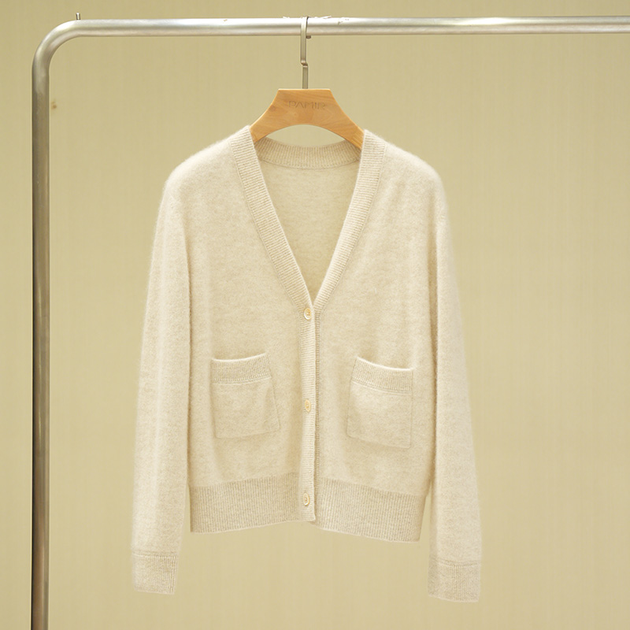 | 100%山羊绒 | M-L | 米色 |  |  | 14 | 18 |  |  | 32 | 1150 | 430 | 460 |  |  | 1.独家可机洗小拉绒系列，抗起球效果好，可达4级标准（国标欧标3级），舒适轻盈，比常规山羊绒更蓬松、亲肤、保暖。 2.基础款V领开衫，百搭实用。 | 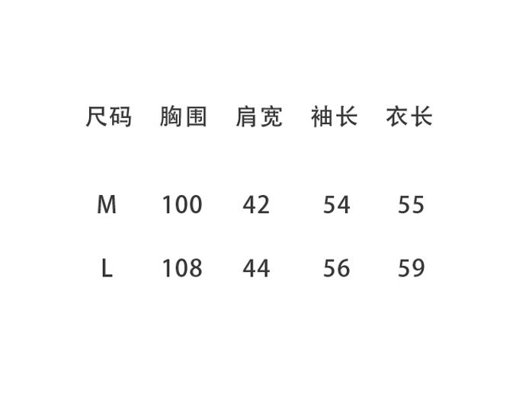
 |  | 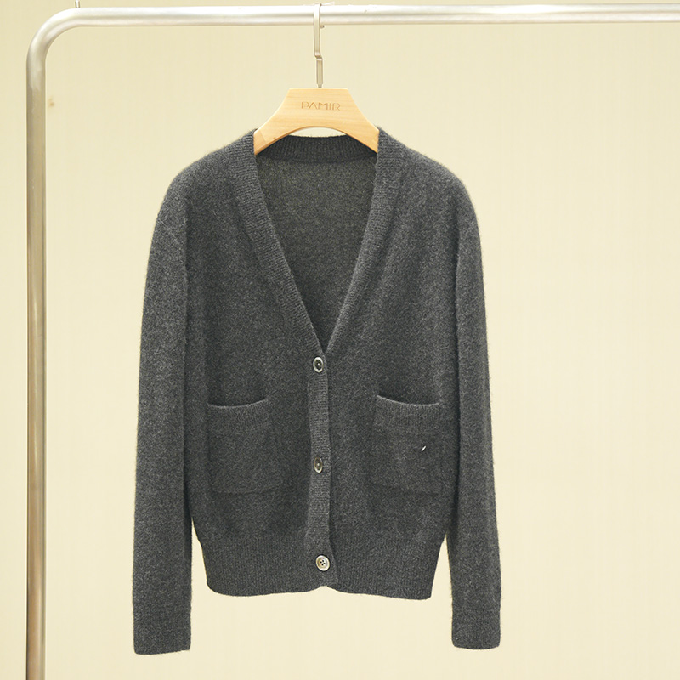 |  |  | 深灰色 |  |  | 25 | 15 |  |  | 40
2 | T026 |  | 100% 小骆驼绒 | S-XL | 驼色 |  | 58 | 42 | 24 | 51 |  | 175 | 2980 | 1050 | 1124 |  |  | 1.选用2岁以下小骆驼绒，因为中空结构，空腔大，透气性和吸湿性极好又保暖 2.两粒扣休闲西装版型西装，适合亚洲人版型。 | 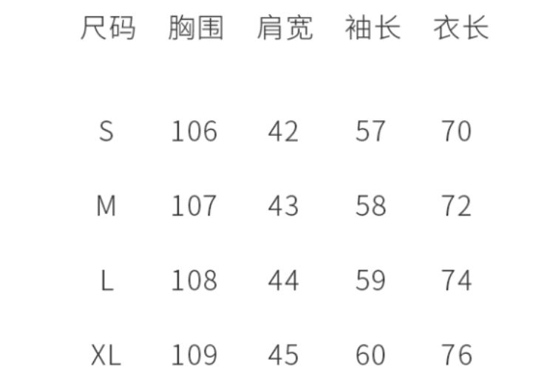
7 | H140 |  | 100%山羊绒 | M-XL | 浅灰 |  |  | 2 | 6 | 1 |  | 9 | 799 | 330 | 353 |  |  | 1.1.原料采用2/80，精纺山羊绒，细腻柔软。 2.工艺难点：高支数的纱线机织的时间特别长，因为它轻薄，稍微快点就容易造成纱线损伤；由于纱线太细，套口工艺要求也非常高，一天一个人最多只能套8件。 3. 整体设计：衣身平针组织，领子、下摆和袖口做了空转处理，没有束缚感。小圆领宽松版型，搭配微透的面料风格，简约随性，可单穿可叠穿，宽松版型，包容性强，打造一种慵懒随性的感觉。 | 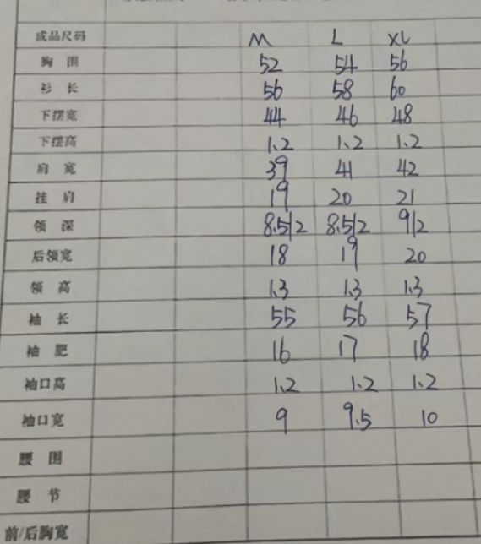
 |  |  |  |  | 草绿 |  |  | 0 | 0 | 0 |  | 0
 |  |  |  |  | 驼色 |  |  | 2 | 6 | 1 |  | 9
 |  |  |  |  | 黑色 |  |  | 30 | 43 | 30 |  | 103
 |  |  |  |  | 深灰 |  |  | 49 | 70 | 80 |  | 199
 |  |  |  |  | 茄红色 |  |  | 14 | 3 | 0 |  | 17

